Sheet1
Formato
para el AudioAficionado...
Análogo
Calculadora Step-up Transformer
www.formatoanalogo.com

Esta hoja de calculo le permitirá estimar el ratio del transformador requerido para obtener una ganancia y loading adecuado para su cartucho moving coil.
Instrucciones: Complete la información en las celdas azules. Esta información se puede encontrar en el portal cibernético del manufacturero de los distintos componentes.

Bobina Secundaria
Bobina Primaria
Cartucho |  |  | Step-Up Transformer |  |  |  | Phono pre-amplificador
(Moving Coil) |  |  |  |  |  |  | (MM Phono Input)
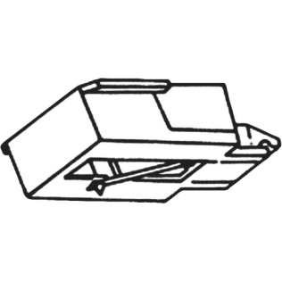
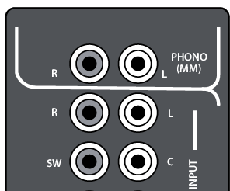

 |  |  | Ratio del Transformador | 1: | 20
 |  |  | Un transformador es un dispositivo que permite aumentar el voltaje de una señal por medio de la inducción electromagnética. Está constituido por dos bobina (primaria y secundaria) de material conductor sobre un núcleo ferro magnético, aisladas entre sí eléctricamente. El aumento en el voltaje depende directamente de la relación entre los espirales del embobinado primario y secundario.
Voltaje de salida | 0.30 | mV
Es el voltaje que se produce en el cartucho como resultado de la reproducción de las modulaciones en el disco de vinil. Un cartucho moving coil por lo regular tienen un voltaje de salida de menos de 1.0mV. |  |  |  |  |  |  | Carga (loading) Phono-Pre | 47,000 | ohm
 |  |  |  |  |  |  | Es importante para saber el loading que presenta el phono pre-amplificador en su modo de funcionamiento moving magnet, este parámetro afecta los resultados que se obtengan con el transformador. Un valor común es 47,000 ohm.

 |  |  | Resistencia en paralelo (Opcional) |  | 16,000 | ohm
Impedancia Interna | 5.00 | ohm | Una resistencia en paralelo (entre el conductor positivo y negativo) del conector de salida de la bobina secundaria permite ajustar el loading del cartucho sin cambiar el ratio del transformador.
Es importante para saber la carga (loading) que debe presentar el transformado al cartucho. Se recomienda que el loading sea entre 5x-10x la impedancia interna del cartucho. |  |  |  |  |  |  | Resultados
 |  |  |  |  |  |  | Voltaje de entrada recibido | 5.14 | mV
 |  |  |  |  |  |  | Se recomienda un valor de entre 3-8mV. Si el valor es muy alto podría sobrecargar el phono pre-amplificador y causar distorsión.
 |  |  | Resultados:
 |  |  | Ganancia | 24.68 | db
 |  |  | Carga (loading) Cartucho | 29.84 | ohm

Advertencia: Esta hoja se diseño para funcionar como una guía, para ayudar en la selección de un Step-Up Transformer. El creador de esta hoja de calculo, de ninguna manera asegura que los resultados aquí expuestos sean una garantía de funcionamiento o compatibilidad. El usuario es responsable de toda acción o decisión tomada en base a la información aquí provista.

 |  |  |  |  |  |  |  |  | © 2016 www.formatoanalogo.com

